八卦
 | 先天八卦 |  | 后天八卦
 | 伏羲八卦 |  | 文王八卦
卦像 | 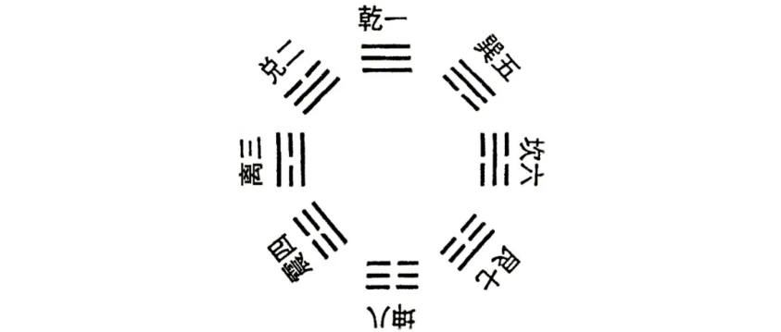 |  | 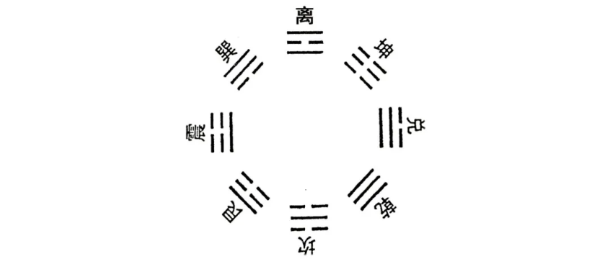
特点 | 表现空间物象 | 先天八卦主要表现的是空间物象，强调天地定位，反映了宇宙的本原和结构。 | 表现时间运动 | 后天八卦主要表现的是时间运动，变易发展之道，反映了五行相生，万物互动的规律。
 | 数字与方位 | 所用之数为河图数，具体为乾1、兑2、离3、震4、巽5、坎6、艮7、坤8。方位上，乾在正南，兑在东南，离在正东，震在东北，巽在西南，坎在正西，艮在西北，坤在正北。 | 数字与方位 | 所用之数为洛书数，具体为坎1、坤2、震3、巽4、中宫5、乾6、兑7、艮8、离9。方位上，乾在西北，兑在正西，离在正南，震在正东，巽在东南，坎在正北，艮在东北，坤在西南。
 | 理论核心 | 阴阳学说为核心，阳气由震、离、兑而升，致乾而极；阴气由巽、坎、艮而降，致坤而极。 | 理论核心 | 五行学说为核心，强调阴阳的依存与互根，五行的母子相生。
应用 | 天象自然，空间物象，强调天地定位。 | 先天八卦多用于指导人们的思想和行为，提高道德和智慧。 | 四时化生，时间运动，反映万物生长变化的过程。 | 后天八卦则更多用于推演天地造化玄机，预测命运和事业，提高运势和财富。

